Лист1
 |  |  |  |  | 0 | 1 | 2 | 3 | 4 | 5 | 6 | 7 | 8 | 9 | q
 |  | № | λ | труд | f1 | f2 | f3 | f4 | f5 | f6 | f7 | f8 | f9 | f10 | кол-во
 |  | 19 | 0.40 | 9000 | 0 | 40 | 0 | 150 | 0 | 0 | 50 | 0 | 0.00 | 40 | 15
 |  | 2 | 1.60 | 2000 | 0 | 0 | 150 | 30 | 0 | 0 | 0 | 0 | 180.00 | 0 | 15
 |  | 12 | 2.50 | 3000 | 150 | 40 | 0 | 0 | 80 | 0 | 20 | 0 | 100.00 | 0 | 15
 |  | 6 | 0.80 | 6000 | 80 | 0 | 80 | 0 | 0 | 70 | 0 | 0 | 200.00 | 80 | 30
 |  | 15 | 1.00 | 5000 | 0 | 100 | 180 | 0 | 0 | 50 | 0 | 40 | 0.00 | 40 | 30
 |  |  |  | файла | 370 | 250 | 360 | 280 | 320 | 375 | 280 | 350 | 140.00 | 350
 |  |  |  | блока | 40 | 30 | 75 | 40 | 40 | 50 | 40 | 75 | 25.00 | 20

1 |  | 6.30
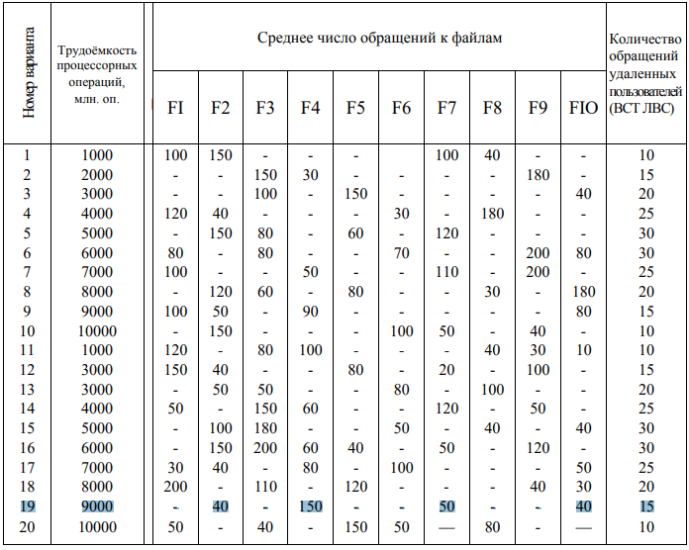
2 | P | 0.06
 |  | 0.25
 |  | 0.40 | 1.00
 |  | 0.13
 |  | 0.16

3 | θ | 3.825E+09 |  | 571.43
 |  |  |  | 507.94
 |  |  |  | 1190.48 | 3825 |  | 3825396825
 |  |  |  | 761.90
 |  |  |  | 793.65

 |  |  |  | p*d | 0 | 1 | 2 | 3 | 4 | 5 | 6 | 7 | 8 | 9
4 | D | 69.68 |  | 0 | 0.00 | 2.54 | 0.00 | 9.52 | 0.00 | 0.00 | 3.17 | 0.00 | 0.00 | 2.54
 |  | 34.29 |  | 1 | 0.00 | 0.00 | 38.10 | 7.62 | 0.00 | 0.00 | 0.00 | 0.00 | 45.71 | 0.00
 |  | 76.83 |  | 2 | 59.52 | 15.87 | 0.00 | 0.00 | 31.75 | 0.00 | 7.94 | 0.00 | 39.68 | 0.00
 |  | 17.14 |  | 3 | 10.16 | 0.00 | 10.16 | 0.00 | 0.00 | 8.89 | 0.00 | 0.00 | 25.40 | 10.16
 |  | 31.75 |  | 4 | 0.00 | 15.87 | 28.57 | 0.00 | 0.00 | 7.94 | 0.00 | 6.35 | 0.00 | 6.35
 |  | 16.83
 |  | 11.11
 |  | 6.35
 |  | 110.79
 |  | 19.05

5 | D0 | 393.81

 |  |  |  | lk*D |  |  |  |  |  |  |  |  |  |  |  | сумма
6 | lcp | 41.76 |  |  | 2787 | 1029 | 5762 | 686 | 1270 | 841 | 444 | 476 | 2770 | 381 |  | 16446

 |  |  |  | p*q
7 | Q | 19.29 |  |  | 0.95
 |  |  |  |  | 3.81
 |  |  |  |  | 5.95
 |  |  |  |  | 3.81
 |  |  |  |  | 4.76

8 | H | 414.10

9 | θ0 | 9.2380E+06 |  | 9237964

10 | Z | 3075

